IO関連
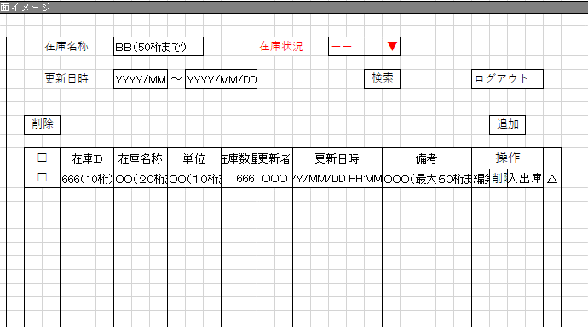
詳細設計書 |  | 論理名称 |  | K001 |  |  | システムID | KS |  | 改訂日 | 2022-10-06
 |  | 物理名称 |  | 在庫情報一覧 |  |  | システム名称 | 倉庫管理システム |  | 改訂者 | チーム２

I/O関連図

ログイン
在庫情報一覧
在庫情報登録
 |  |  |  | ログインボタン |  |  |  |  | 追加ボタン

 |  |  |  | 閉じるボタン

入出庫情報一覧
社員アカウント
在庫情報(DB)

パラメータ一覧
No | 論理名称 |  | 物理名称 |  | I/O | 備考
1 | 在庫ID |  | id |  | O | 編集ボタン・入出庫ボタン
2 | 在庫名称 |  | name |  | O | 既存の在庫情報テーブル(t_stock)からデータを読み取る
3 | 単位 |  | unit?name |  | O | 既存の在庫情報テーブル(t_stock)からデータを読み取る
4 | 在庫数量 |  | stock_num |  | O | 既存の在庫情報テーブル(t_stock)からデータを読み取る
5 | 更新者 |  | update_user |  | O | 既存の在庫情報テーブル(t_stock)からデータを読み取る
6 | 更新日時 |  | update_date |  | O | 既存の在庫情報テーブル(t_stock)からデータを読み取る
7 | 備考 |  | remarks |  | O | 既存の在庫情報テーブル(t_stock)からデータを読み取る
8
9 | 在庫名称 |  | id |  | O | 在庫情報テーブル(t_stock)からデータを検索する
10 | 更新日時 |  | update_date |  | O | 在庫情報テーブル(t_stock)からデータを検索する
11
12
13
テーブル一覧
No | 論理名称 |  | 物理名称 |  | I/O | 備考
I／O
5 | t_storck |  | 在庫情報 |  | O | データを読み取る
6
7 | m_unit |  | 単位マスタ |  | 0 | 単位マスタ(m_unit)テーブルの中に対応する単位を読み取る
8 | 社員アカウント
9
10
11 |  |  | remarks
12
13
ファイル一覧
No | 論理名称 |  | 物理名称 |  | I/O | 備考
5
6
7
8
9
10
11
12
13

